Man hinh Search
Màn hình Search theo yêu cầu (CustomizeHoangTran)

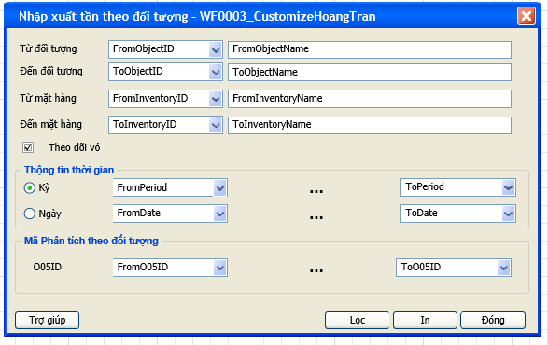
 | Đổ dữ liệu vào Combobox Mã phân tích theo đối tượng ' Select AnaID, AnaName From AT1015 where DivisionID=@DivisionID AND AnaTypeID='O05' ' (@DivisionID =[Biến môi trường]

 | Click Vào Bttn In Thực hiện câu @SQL(chạy Store AP0710_HT) để load Sheet AR0710_HT 'EXEC AP0710_HT ( @DivisionID AS NVARCHAR(50), @FromObjectID AS NVARCHAR(50), @ToObjectID AS NVARCHAR(50), @FromInventoryID AS NVARCHAR(50), @ToInventoryID AS NVARCHAR(50), @FromMonth AS INT, @FromYear AS INT, @ToMonth AS INT, @ToYear AS INT, @FromDate AS DATETIME, @ToDate AS DATETIME, @IsDate AS TINYINT, @Isbottle AS TINYINT, @FromO05ID AS NVarchar(250), @ToO05ID AS NVarchar(250)) '

